kross. sp2
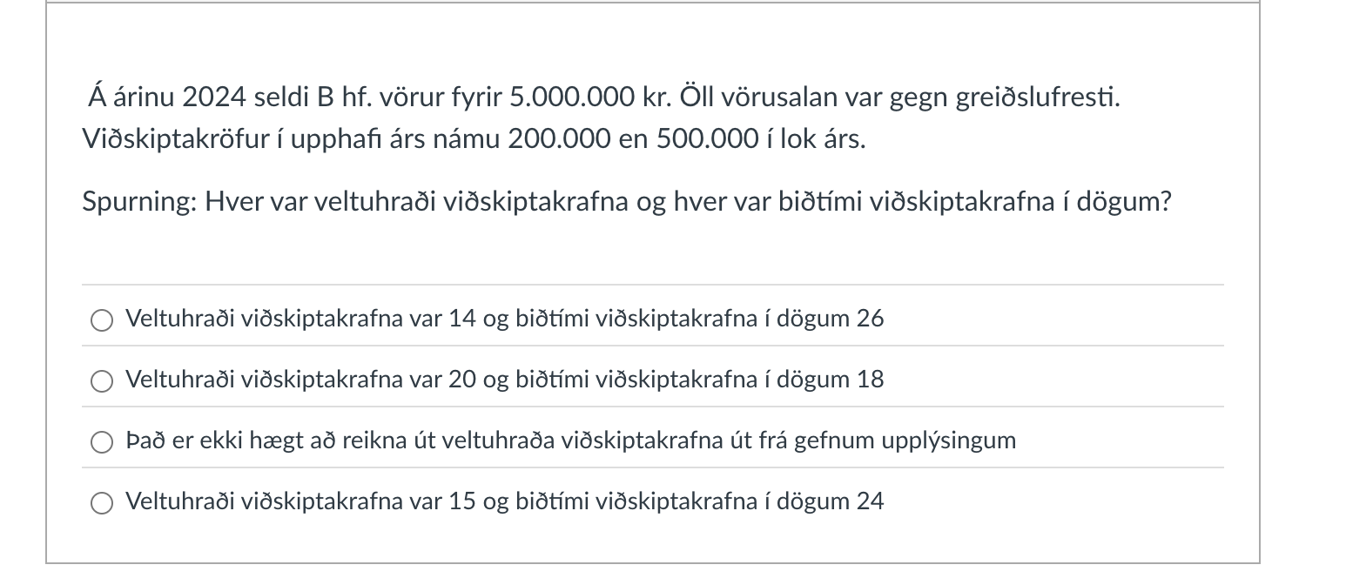

 | debit | kredit
VV kröfur |  | 5,000,000 |  |  |  | vv kröfur
vv kröfur 1.1 | 200,000 |  |  |  | 2024-01-01 | 200,000 | 5,000,000
Sala ársins | 4,300,000 |  |  |  |  | 4,500,000

 |  |  |  |  | vv.kröfur 31.12 | 500,000

vv kröfur 31.12 | 500,000

 |  |  | veltuhraði = Sala ársins / vv kröfur | 8.60

 |  |  | biðtími birgða í dögum
 |  |  | 365/ veltuhraða

kross. Sp 3)
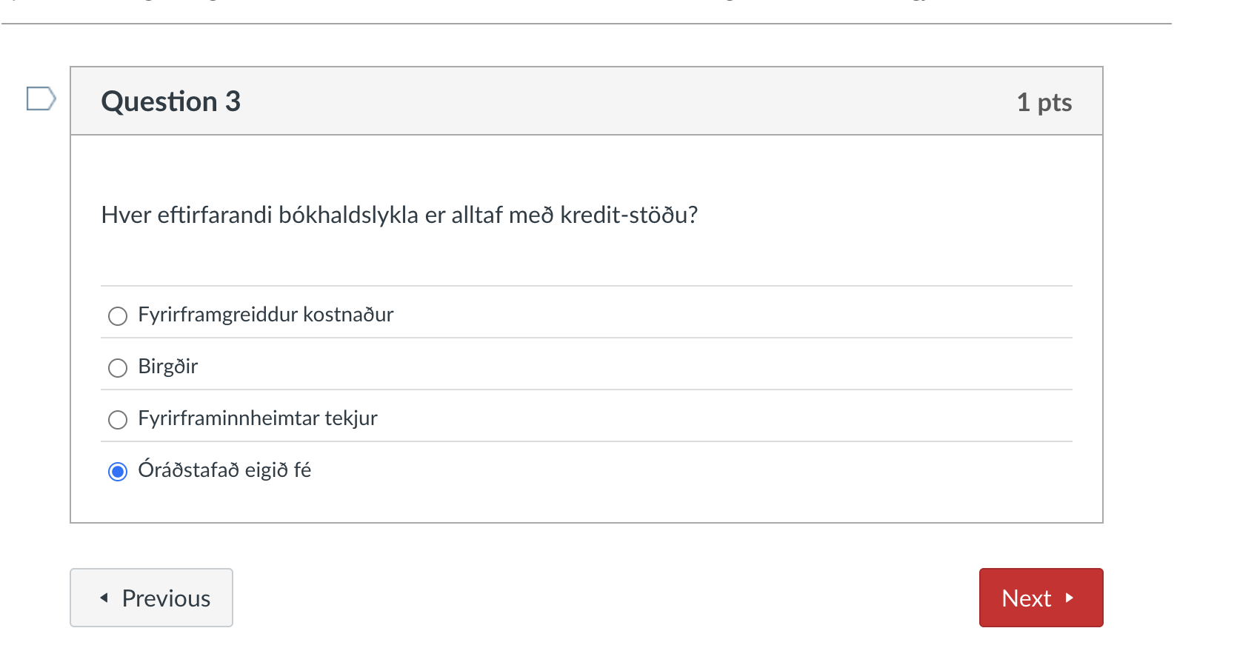

eignir | Skuld | Eigið fé
 | FF. Innheimtar tekjur

Fyriframgreidd kostnað |  | óraðstafað eigið fé

Birgðir

kross sp4)
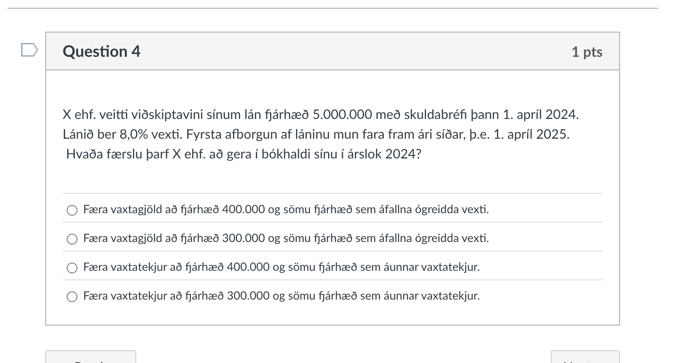
 |  |  |  |  |  |  |  |  |  |  |  | Eigin fé | Skuld | Eigið fé
 |  |  |  |  |  |  |  |  |  |  |  | Handbært fé |  | Hlutafé

 |  |  |  |  | heildarupphæð | vextir % | heildarvextir | vextir á mánuði | hluti af ári | tekjufært '24 | 25' |  |  | Tekjur
 |  |  |  | skuldabréf | 5,000,000 | 8 | 400,000 | 33,333 | 9 | 300,000 | 100,000
 |  |  | frá | 2024-04-01 |  | 8% vexti |  | heildarv / 12
 |  |  | til | 2025-04-01

 |  |  |  |  |  |  |  |  |  |  |  |  |  | Gjöld

Eigin fé | Skuld | Eigið fé
Handbært fé |  | Hlutafé |  |  |  |  |  |  |  |  |  |  |  | ÓRE

Skuldabréf
5,000,000
 |  | áfallna áunnar vaxtartekjur

 |  | Gjöld

 |  | ÓRE

kross sp6)
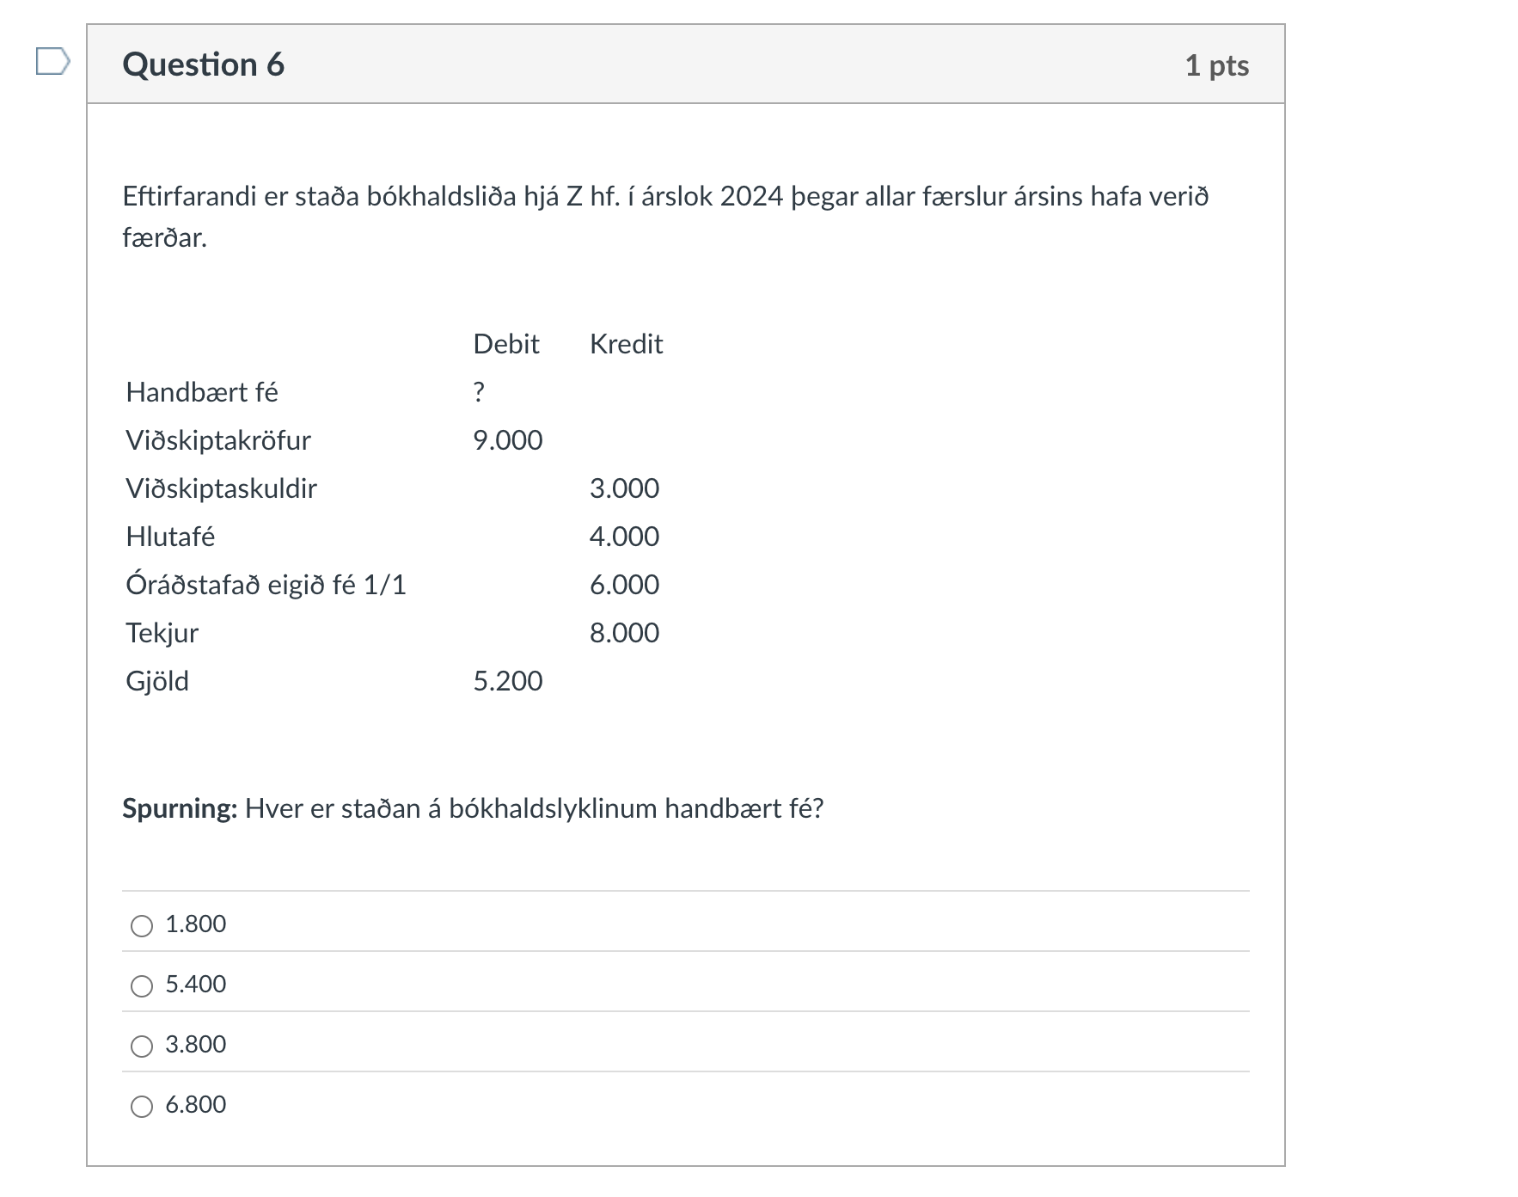

 |  |  |  |  |  |  |  |  | óre 1.1 | 6,000
 |  |  |  |  |  |  |  |  | Hlutafé | 4,000
 |  |  |  |  |  |  |  |  | tekjur | 8,000
 |  |  |  | Debet | Kredit |  |  |  | gjöld | -5,200
 | Handbært fé |  |  |  | ?
 | Viðskiptakröfur |  |  | 9,000 |  |  |  |  | óre 31.12 | 8,800
 | Viðskiptaskuldir |  |  |  | 3,000 |  |  |  | eigið fé alls | 12,800

 | Eigin fé |  | = | Skuld |  | + | Eigið fé |  | Eignir |  | skuld | eigið fé
 | Debit | Kredit |  | Debet | Kredit |  | Debet | Kredit | 9,000 |  | 3,000 | 12,800
handbært fé |  |  |  |  |  |  |  |  | 6,800
vv kröfur | 9,000
vv skuldir |  |  |  |  | 3,000
Hlutafé |  |  |  |  |  |  |  | 4,000
Óraðstafað 1.1 |  |  |  |  |  |  |  | 6,000
Tekjur |  |  |  |  |  |  |  | 8,000
Gjöld |  |  |  |  |  |  | 5,200

 |  |  |  |  |  |  |  |  | 15,800 |  | 15,800
 | 9,000 | 0 |  |  | 3,000 |  | 5,200 | 18,000
 |  |  |  |  |  |  |  | 8,800

